用例图
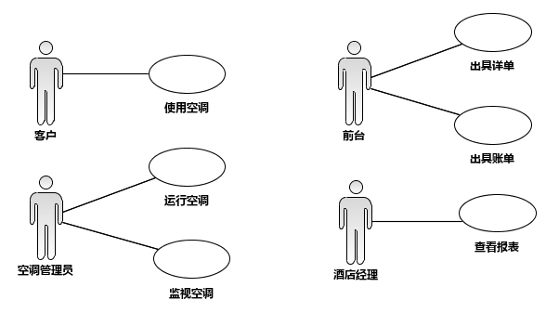
角色 | 用例
顾客 | 使用空调
前台 | 出详单
 | 出账单
管理员 | 运行空调
 | 监视空调
经理 | 查看报表

